상품제안서
웰컴키트 G7 | 상품코드: S30550

 |  |  |  |  |  | 02-713-8555 | www.synergygift.co.kr
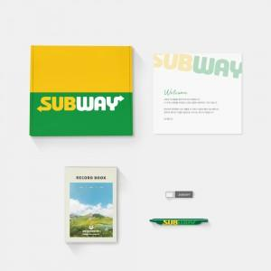

【상세/제작정보】 | 디자인패키지, 풀컬러양장노트, 북마크펜, 메탈3.0 USB, 웰컴카드 5종 KIT

【인쇄/포장옵션】 | 기타 / 포장불가능

【공급단가】 | 수량 | 100~ | 200~ | 300~ | 500~
*VAT별도 | 화이트띠지형 | 24,000원 | 23,000원 | 21,000원 | 19,500원
 | 블랙띠지형 | 26,000원 | 25,000원 | 23,000원 | 21,500원
 | 풀컬러형 | 30,000원 | 27,000원 | 24,000원 | 22,000원

【상품 URL】 | https://www.synergygift.co.kr:443/src/goods_detail.php?gdno=30550

